数据分析表
Air Fryer Accessories的市场需求
类目 | 产品 | 关键词 | 月搜索量 | 在线listing数量 | 关键词首页预估销量 | 关键词竞争度
Home & Kitchen | air fryer accessories | air fryer accessories | 486,600 | 773 | 13768 | 20.98
 |  | 8 air fryer accessories | 40,000 | 236 | 8853 | 5.65
 |  | 7 air fryer accessories | 27,700 | 228 | 7882 | 4.05
 |  | 5.8 air fryer accessories | 23,900 | 205 | 15229 | 3.89
关键词竞争度公式：主关键词月均搜索量/产品在线数量/30（仅供参考）
解析 | 从关键词的搜索结果可以看出apeman action camera、vivitar action camera竞争度比值分别是160、22。4k action camera的比值为3.03相对较大而action camera比值为1.39竞争相对较小。从整体来分析，市场竞争较为激烈

市场生命周期
市场：（美国） | 搜索时间：(12月)

从谷歌趋势关键词搜索来看产品全年趋势相对偏低，关键词的搜索高峰期主要从10月初开始搜索热度持续上升到12月份低，1月份才开始出现衰退，关键词搜索最低谷主要集中在5月份，从全年的搜索热度看产品偏向季节性，从产品的使用角度产品属于无季节性产品

市场竞争数据分析
关键词action camera、4k action camera前3页的数据统计和分析如下。
关键词 | 页面 | 预估月均销量 | 平均价格 | 平均评价 | 平均评分 | 新品占比 | 预估前三页月均订单量 | 预估前三页日均订单量
Air Fryer Accessories | 第一页 | 13768 | $28.00 | 50 | 3.3 | 23占14 | 10574 | 352
 | 第二页 | 10698 | $28.00 | 47 | 3.1 | 27占20
 | 第三页 | 7256 | $25.00 | 18 | 3.9 | 20占17

关键词 | 页面 | 预估销量 | 平均价格 | 平均评价 | 平均评分 | 新品占比 | 预估前三页月均订单量 | 预估前三页日均订单量
8 air fryer accessories | 第一页 | 8853 | $29.11 | 44 | 3.1 | 17占1个 | 8946 | 298
 | 第二页 | 10048 | $28.00 | 55 | 3.45 | 20占12个
 | 第三页 | 7939 | $28.00 | 29 | 2.7 | 17占15
 |  | 26840
关键词 | 页面 | 预估销量 | 平均价格 | 平均评价 | 平均评分 | 新品占比 | 预估前三页月均订单量 | 预估前三页日均订单量
7 air fryer accessories | 第一页 | 7882 | $28.00 | 52 | 4.3 | 19占11 | 5530 | 184
 | 第二页 | 2976 | $41.00 | 28 | 2.6 | 13占10
 | 第三页 | 5732 | $42.00 | 30 | 2.3 | 17占13
 |  | 16590
关键词 | 页面 | 预估销量 | 平均价格 | 平均评价 | 平均评分 | 新品占比 | 预估前三页月均订单量 | 预估前三页日均订单量
5.8 air fryer accessories | 第一页 | 15229 | $30.00 | 118 | 4 | 17占7 | 7945 | 265
 | 第二页 | 4241 | $30.54 | 22 | 3.6 | 19占16
 | 第三页 | 4367 | $33.00 | 38 | 2.3 | 17占11
 | 评论50以下算新品
在亚马逊前台分别以action camera、4k action camera关键词前三页的数据进行分析。
Air Fryer Accessories |  | 前三页的预估平均月订单量分别为13768/10698/7256。预估前三页月均订单量10574件，预估前三页日均销量为352件。
8 air fryer accessories |  | 前三页的预估平均月订单量分别为8853/10048/7939。预估前三页月均订单量8946件，预估前三页日均销量为298件。
7 air fryer accessories |  | 前三页的预估平均月订单量分别为7882/2976/5732。预估前三页月均订单量5530件，预估前三页日均销量为184件。
5.8 air fryer accessories |  | 前三页的预估平均月订单量分别为15229/4241/4367。预估前三页月均订单量7945件，预估前三页日均销量为265件。
从这四组数据可以看出，7 air fryer accessories的市场日订单了量为184属于低需求，8 air fryer accessories与5.8 air fryer accessories前三页日订单量298、265属于中等需求，Air Fryer Accessories的市场日订单了量为352属于高需求。

Air Fryer Accessories前三页品牌占比
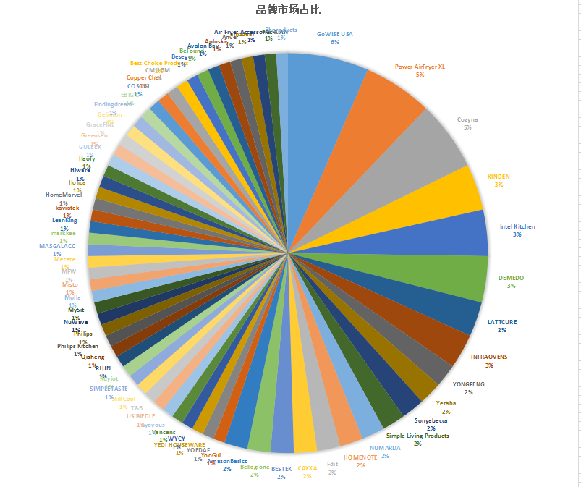

 |  |  |  | 针对Air Fryer Accessories统计前三页品牌分析发现市场占比量分别为GoWISE USA（6%）、Power AirFryer XL、Cozyna各占（5%）、KINDEN、Intel Kitchen、DEMEDO各占3%，其余品牌均在2%以下，从占比数量角度分析，分布较为平均，无个别特别明显突出，因此说明，该品类无明显的品牌量垄断性质。

 | 销量 空白
GoWISE USA | 14590
Cozyna | 7121
Vancens | 5288
Misto | 5072
Besego | 3659
Philips | 2782
Power AirFryer XL | 2754
DEMEDO | 2458
NUMARDA | 2019
INFRAOVENS | 1737
YEDI HOUSEWARE | 1714
KINDEN | 1585
Best Choice Products | 1317
LATTCURE | 1018
LeanKing | 702
Bellagione | 673
Philips Kitchen | 574
US PIEDLE | 573
RJUN | 528
COSORI | 504
T&B | 411
aayu | 356
Avalon Bay | 349
Simple Living Products | 324
SIMPLETASTE | 237
Apluskis | 221
MASGALACC | 216
YONGFENG | 210
HomeMarvel | 207
CAXXA | 204
amzdeal | 140
YooGui | 135
Air Fryer Accessories XIAN | 120
Sonyabecca | 115
StillCool | 114
MFW | 103
Holica | 101
kaviatek | 98
HOMENOTE | 98
Gelinzon | 98
Anver | 96
Greensen | 93
GraceFINE | 84
Mecete | 81
Findingdream | 81
YOEDAF | 79
Yetaha | 79
WYCY | 60
BeFound | 54
3hproducts | 49
...
品牌 | 销量 | 数量
AmazonBasics | 空白 | 1
GoWISE USA | 14590 | 7
Cozyna | 7121 | 6
Vancens | 5288 | 1
Misto | 5072 | 1
Besego | 3659 | 1
Philips | 2782 | 1
Power AirFryer XL | 2754 | 6
DEMEDO | 2458 | 4
NUMARDA | 2019 | 2
INFRAOVENS | 1737 | 3
YEDI HOUSEWARE | 1714 | 2
KINDEN | 1585 | 4
Best Choice Products | 1317 | 1
LATTCURE | 1018 | 3
LeanKing | 702 | 1
Bellagione | 673 | 2
Philips Kitchen | 574 | 1
US PIEDLE | 573 | 1
RJUN | 528 | 1
COSORI | 504 | 1
T&B | 411 | 1
aayu | 356 | 1 | 注：因为系统原因使用JS抓取出来的ASIN的部分销量数据缺失，可能与实际存在偏差。因此涉及到销量方面的分析仅做参考。（部分信息隐藏）
Avalon Bay | 349 | 1
Simple Living Products | 324 | 2
SIMPLETASTE | 237 | 1
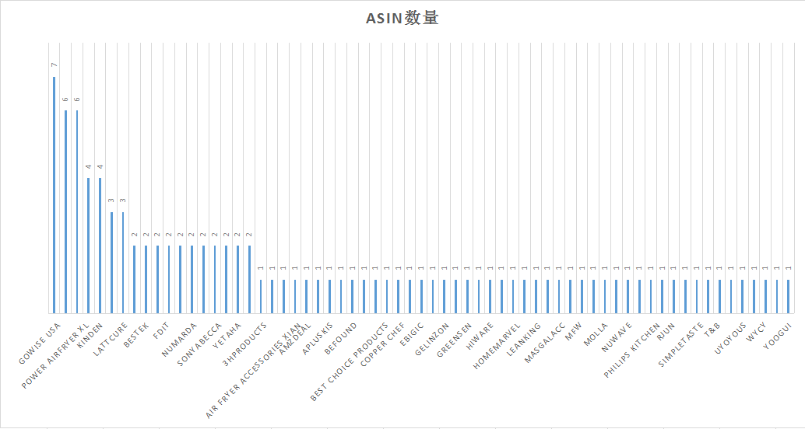
 |  |  |  |  | ①综合数据可以看出，无品牌垄断市场。BSR榜中共有65个品牌，品牌相对分散。 ②从销量前5名分别GoWISE USA（美国）、Cozyna（美国）Vancens（深圳）、Misto（美国）、Besego（中国）。前5的品牌销量分别在3K以上，其余品牌相对比较低月均销量均在1K以下，呈现依次接近等比例的、平稳的变化趋势。 ③从AISN前5名分别为GoWISE USA（美国）、Cozyna（美国）、Power AirFryer XL（香港）、DEMEDO（深圳）、KINDEN（深圳）、INFRAOVENS（美国）、LATTCURE（深圳），其余品牌均在2以下，相对比较均匀

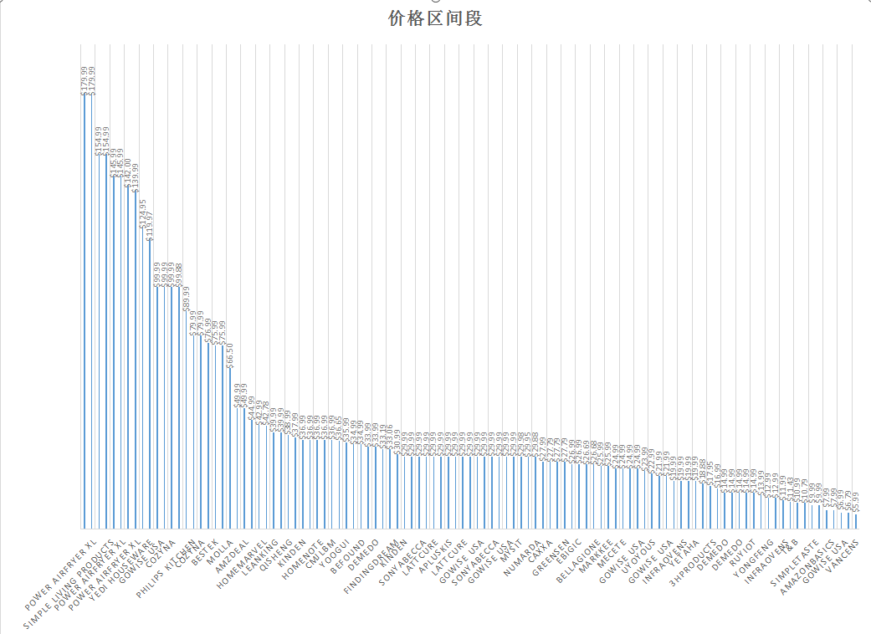
 |  |  |  |  | 价格区间 | 14.99以下 | 15.99-29.99 | 30.99-45.99 | 50以上
 |  |  |  |  | 数量 | 19 | 44 | 21 | 23
 |  |  |  |  | 根据价格区间段的划分为四个阶段： ①14.99以下以下区间价格数量占市场19%、15.99-29.99占据市场44%，30.99-45.99占据市场21%、50以上占据23%
 |  |  |  |  | ②该类目产品市场售价处于15.99-29.99美金，总占比量达到44%，此时也反映了这个价格区间价格相对比较集中。该数据说明，市场存在一定的价格，由于产品是属于DIY组合产品，相对市场可以根据产品的组合去搭配产品走市场差异化路线

 |  |  |  |  | ③50美金以上的产品占23%，品牌集中在Power AirFryer XL，依靠产品的自身品牌，产品组合了油炸锅，相对于价格就比较高，说明该类产品销量同样不错，顾客除了注重经济适中型（的产品之外，仍有三分之一的买家客户更加注重产品性能和品质

 | 数量
AMZ | 5
FBA | 83
FBM | 16
空白 | 3
发货模式分析
发货模式 | 数量
AMZ | 5 |  |  | 从发货模式角度分析市场占比最大的集中在FBA发货占据市场77%，自发货占据16%，AMZ发货占据5%，由于产品是属于DIY组合产品，产品数量相对比较多，属于抛货的性质，所以有小部分卖家选择FBM自发货
FBA | 83
FBM | 16
空白 | 3

Air Fryer Accessories痛点分析
关键词 | 产品 | 痛点分析 |  |  | 解决方案
Air Fryer Accessories | 油炸锅配件 | ①产品数量缺少 |  |  | 针对具体产品具体问题具体针对
 |  | ②产品脆弱，容易弯曲，质量差
 |  | ③配件太小，看起来像玩具
 |  | ④产品生锈
 |  | ⑤描述跟实际产品不符合

6.产品风险
①产品市场容量相对较小，属于配件产品，建议前期先小批量组合测试产品，因为是常年款，发货数量比较容易掌控
②产品数量多容易缺少，而且是组合产品属于抛货，建议定制包装，高避免产品压坏变形，导致高退货率
③产品无售后，主要针对油炸锅的尺寸不同，建议评论维护，防止差评

5.产品机会
①产品目前品牌垄断不明显，只要产品组合搭配符合市场，能快速进入市场。
②产品属于常年款的产品，涉及到铁质，如果走海运时间长会因为潮湿导致氧化生锈，可以根据产品实际重量搭配来选择物流
③产品市场竞争程度响度较低，进入市场机会大，建议根据市场组合产品，根据竞争对手的搭配组合利用统计分析来分析市场什么搭配的产品出现频率高，根据频率高的产品进行组合搭配

FBA利润=售价-采购价-FBA仓储配送费-平台费-国际运费（40元/kg)
Asin | 链接 | 图片 | 产品名称 | 1688链接 | 采购成本RMB | 进价dollars | 尺寸 | 英文链接重量（三件套）重量g | 售价($) | 佣金 | FBA利润表
 |  |  |  |  |  |  |  |  |  |  | FBA费用($) | FBA总fee($) | CN发FBA空运运费($) | 空运成本($) | 空运利润（美金） | 空运利润率 | CN发FBA 海运运费 | 海运成本 | 海运利润(美金) | 海运利润RMB | 海运利润率 | 汇率 | 汇损
 |  |  | 空气炸锅配件 | https://detail.1688.com/offer/583917889723.html?spm=b26110380.sw1688.mof001.13.2ba04919T6YVQV | ￥45.00 | $6.62 |  | 1300.00 | $36.99 | $5.55 | $6.80 | $12.35 | $7.65 | $26.61 | $10.38 | 28.05% | 0.96 | #REF! | #REF! | #REF! | #REF! | 6.80 | 6.80

蛋糕篮 | 6寸（7元） | 七寸（8元） | 8寸（8.9元） | https://detail.1688.com/offer/568524179620.html?spm=b26110380.sw1688.mof001.17.34f464ddRjTB3G
披萨盘 | 黑色04厚度】 6寸披萨盘 3.60元 | 【黑色04厚度】 8寸披萨盘 4.30元 | 【黑色04厚度】 9寸披萨盘 4.50元 | 【黑色03厚度】 9寸披萨盘 3.00元 | 【黑色04厚度】 10寸披萨盘 4.60元 | https://detail.1688.com/offer/539688634306.html?spm=b26110380.sw1688.mof001.1.6a02176eywefcS
锅垫 | 2.5 |  |  |  |  | https://detail.1688.com/offer/584023596064.html?spm=b26110380.sw1688.mof001.39.372751aaeHMtzr
双层烤架 | 17 | https://detail.1688.com/offer/544002363245.html?spm=b26110380.sw1688.mof001.32.76de26feYU1TwB | 10 | https://detail.1688.com/offer/576680358538.html?spm=b26110380.sw1688.mof001.25.76de26feYU1TwB
单层烤架
蒸架 | 5寸蒸架 高 1.85元 5寸蒸架 中 1.80元 5寸蒸架 矮 1.75元 | 6寸蒸架 高 1.95元 6寸蒸架 中 1.90元 6寸蒸架 矮 1.85元 | 7寸蒸架 高 2.05元 7寸蒸架 中 2.00元 7寸蒸架 矮 1.95元 | 8寸蒸架 高 2.65元 8寸蒸架 中 2.60元 8寸蒸架 矮 2.55元 |  | https://detail.1688.com/offer/44037036442.html?spm=b26110380.sw1688.mof001.10.416d57e8N7d5S0
不锈钢夹子 | 7寸4.9元 | 9寸5.25元 | 12寸5.45元 | 14寸5.8元 | 16寸6.2元 | https://detail.1688.com/offer/550511048469.html?spm=b26110380.sw1688.mof001.1.398c4b50DpRCR7&tracelog=p4p&clickid=cda72ce8346447c189255fbaba9c8a03&sessionid=7304307e3027902c2aa6fc1aec880648
耐高温硅胶夹子 | 1.5 |  |  |  |  | https://detail.1688.com/offer/536833195871.html?spm=b26110380.sw1688.mof001.1.735e2a55OiXiEL
提盘夹 | 1.8 |  |  |  |  | https://detail.1688.com/offer/562210973912.html?spm=b26110380.sw1688.mof001.23.76c46cafV2sQm1
蜂巢活底蛋糕模 | 圆形7寸18cm 6.50元 | 圆形8寸20cm 7.00元 | 圆形9寸22cm 8.00元 | 圆形10寸24cm 8.50元 |  | https://detail.1688.com/offer/41847587749.html?spm=b26110380.sw1688.mof001.104.4643c846kO8XhE
7孔硅胶冰格带盖 | 8.25 | 手提篮（2.3） |  |  |  | https://detail.1688.com/offer/565591796333.html?spm=b26110380.sw1688.mof001.32.b0ec6461fX1LJN
5件套7寸 | 30 |  |  |  |  | https://detail.1688.com/offer/568436294565.html?spm=a261y.7663282.1998411376.2.1a292013NjxUwi&scm=1007.19151.114112.0
空气炸锅模 | 6寸手提模 7.00元 | 7寸手提模 8.00元 | 8寸手提模 8.90元 |  |  | https://detail.1688.com/offer/568524179620.html?spm=b26110380.8015204.tkhy006.2.5b2261efPFEtDy
面包架 | 4.5 |  |  |  |  | https://detail.1688.com/offer/569075401491.html?spm=b26110380.sw1688.mof001.17.14417a28mgzQV3

